Lab 41
Table 1
 | 0.36 | 0.39 | 0.42 | 0.45 | 0.48 | 0
1 | 4.13 | 4.29 | 4.64 | 4.81 | 5.06 |  | 0.053824 | 0.014161 | 0.020736 | 0.017161 | 0.066564
2 | 4.07 | 4.27 | 4.54 | 4.78 | 4.71 |  | 0.029584 | 0.009801 | 0.001936 | 0.010201 | 0.008464
3 | 3.94 | 4.24 | 4.64 | 4.88 | 4.86 |  | 0.001764 | 0.004761 | 0.020736 | 0.040401 | 0.003364
4 | 3.89 | 3.96 | 4.36 | 4.87 | 4.8 |  | 0.000064 | 0.044521 | 0.018496 | 0.036481 | 0.000004
5 | 3.94 | 4.16 | 4.46 | 4.69 | 4.82 |  | 0.001764 | 0.000121 | 0.001296 | 0.000121 | 0.000324
6 | 3.67 | 4.12 | 4.57 | 4.49 | 4.63 |  | 0.051984 | 0.002601 | 0.005476 | 0.035721 | 0.029584
7 | 3.74 | 4.12 | 4.43 | 4.37 | 4.81 |  | 0.024964 | 0.002601 | 0.004356 | 0.095481 | 0.000064
8 | 4.01 | 4.16 | 4.41 | 4.99 | 4.8 |  | 0.012544 | 0.000121 | 0.007396 | 0.096721 | 0.000004
9 | 3.93 | 4.26 | 4.55 | 4.25 | 4.87 |  | 0.001024 | 0.007921 | 0.002916 | 0.184041 | 0.004624
10 | 3.66 | 4.13 | 4.36 | 4.66 | 4.66 |  | 0.056644 | 0.001681 | 0.018496 | 0.000361 | 0.020164
 |  |  |  |  |  | suma (t - t-śr)^2 | 0.234160 | 0.088290 | 0.101840 | 0.516690 | 0.133160
t-śr | 3.90 | 4.17 | 4.50 | 4.68 | 4.80
u(t-śr) | 0.051 | 0.031 | 0.034 | 0.076 | 0.038 | m | 0.448
a | 0.047 | 0.044835 | 0.042 | 0.041 | 0.042 | u(m) | 0.001
u(a) | 0.001 | 0.0006137 | 0.001 | 0.000 | 0.000 | R | 0.003
vk | 0.18 | 0.19 | 0.19 | 0.19 | 0.20 | u(R) | 0.0001
u(vk) | 0.00 | 0.00 | 0.00 | 0.00 | 0.00 | u(h) | 0.005
Ekp | 0.0076 | 0.0078 | 0.0078 | 0.0083 | 0.0090 | g | 9.81 | 4.39488
u(Ekp) | 0.0002 | 0.0002 | 0.0002 | 0.0002 | 0.0002 | u(t) | 0.01
J 0 | 0.00083 | 0.00088 | 0.00095 | 0.00096 | 0.00095 | 0.00091217446693
u(J 0) | 0.0001 | 0.0001 | 0.0001 | 0.0001 | 0.0001 | uJ0 pierwsz nawias | 0.000055 | 0.000059 | 0.000063 | 0.000064 | 0.000063
E | 15.80 | 14.94 | 13.85 | 13.70 | 13.88 | uJ0 drugi nawias | 0.000012 | 0.000011 | 0.000011 | 0.000011 | 0.000010
u(E) | 0.58 | 0.54 | 0.49 | 0.49 | 0.49 | uJ0 trzeci nawias | 0.000025 | 0.000025 | 0.000025 | 0.000023 | 0.000022
J 0-2 | 0.00083 | 0.00088 | 0.00095 | 0.00096 | 0.00095
wk | 61.57 | 62.34 | 62.28 | 64.12 | 66.64
u(wk) | 2.25 | 2.25 | 2.23 | 2.27 | 2.35
Eko | 1.57 | 1.71 | 1.84 | 1.97 | 2.10
u(Eko) | 0.17 | 0.18 | 0.19 | 0.20 | 0.21
Eko/Ekp | 206.0 | 217.8 | 235.1 | 237.6 | 234.6
Ep | 1.58 | 1.71 | 1.85 | 1.98 | 2.11 | 0
u(Ep) | 0.022 | 0.022 | 0.022 | 0.022 | 0.022
 | 1.582157 | 1.714003 | 1.845850 | 1.977696 | 2.109542

 | 0.569576 | 0.668461 | 0.775257 | 0.889963 | 1.012580

 |  |  |  |  |  |  |  |  |  |  |  | Table 2
 |  |  |  |  |  |  |  |  |  |  |  |  | 0 | 0.05 | 0.1 | 0.15 | 0.2 | 0.25 | 0.3 | 0.35 | 0.4 | 0.45 | 0.5
 |  |  |  |  |  |  |  |  |  |  |  |  | 0.000000 | 0.219744 | 0.439488 | 0.659232 | 0.878976 | 1.098720 | 1.318464 | 1.538208 | 1.757952 | 1.977696 | 2.197440

Lab 17
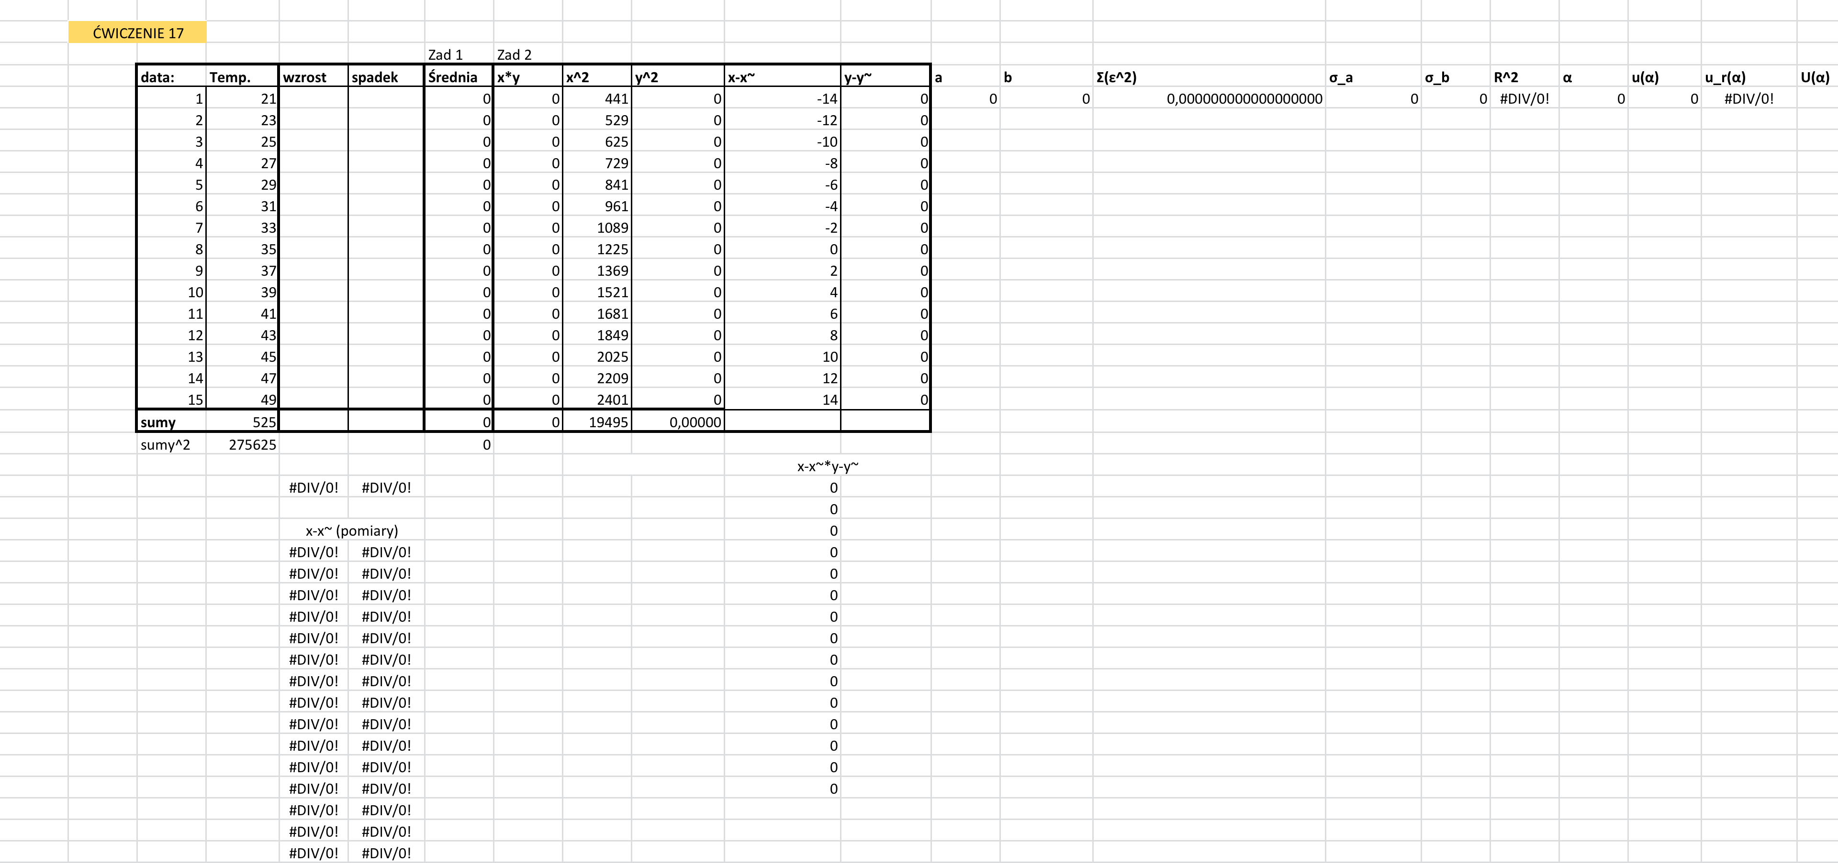
Table 1

